コード
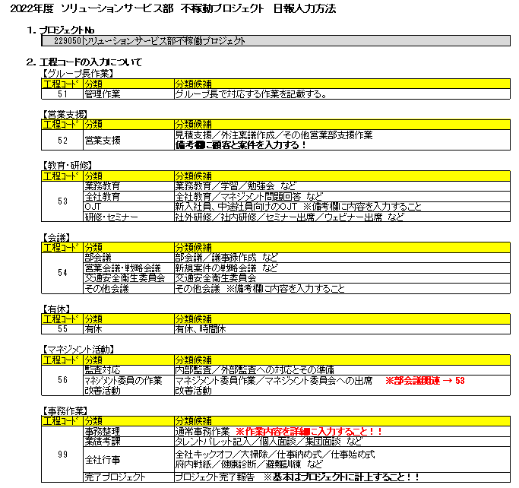
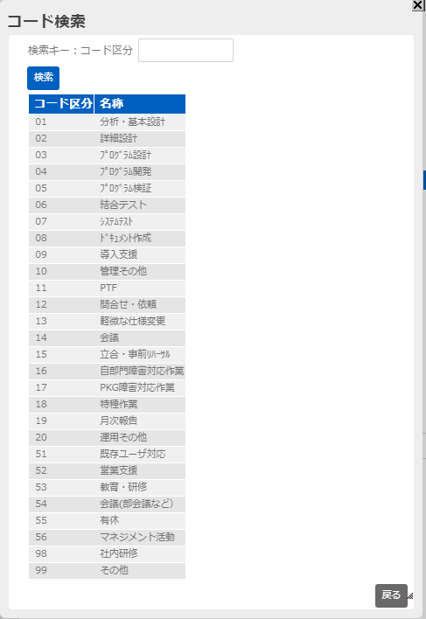
プロジェクト略称 | コード | 市町村 | プロジェクト名 | 完了
不稼働 | 239010 | - | 不稼働プロジェクト
新入社員教育 | 23A010
FM保守 | 231800
千葉 | 232580 | - | 千葉市資産データベースシステム開発・運用・保守業務委託
神戸 | 232760
宮崎 | 23180A
千葉保守 | 233530 |  | 千葉市資産データベースシステム運用・保守業務

 |  |  |  |  | 千葉 232580 - 千葉市資産データベースシステム開発・運用・保守業務委託

